상품제안서
(직사각) 홍보 판촉용 각티슈 제작 | 상품코드: F16156

 |  |  |  |  |  |  | 02-412-0044 | www.easy1.co.kr
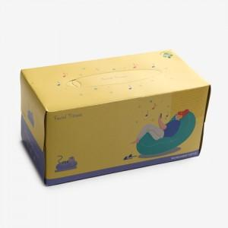

【상세/제작정보】 | *1000개 이상부터 1000개 단위로 주문시 추가 비용이 없으나, 1000개 단위가 아닐 경우 각 로스비 발행합니다.

【인쇄/포장옵션】 | 풀칼라 / 포장불가능

【공급단가】 | 수량 | 1,000~ | 3,000~ | 5,000~ | 10,000~ | 30,000~
*VAT별도 | 200매 | 1,800원 | 1,740원 | 1,670원 | 1,610원 | 1,540원
 | 230매 | 1,890원 | 1,820원 | 1,750원 | 1,680원 | 1,620원
 | 240매 | 1,910원 | 1,840원 | 1,780원 | 1,710원 | 1,640원
 | 250매 | 1,940원 | 1,870원 | 1,800원 | 1,730원 | 1,660원

【상품 URL】 | https://dev.easy1.co.kr:443/src/goods_detail.php?gdno=16156

